Arkusz1
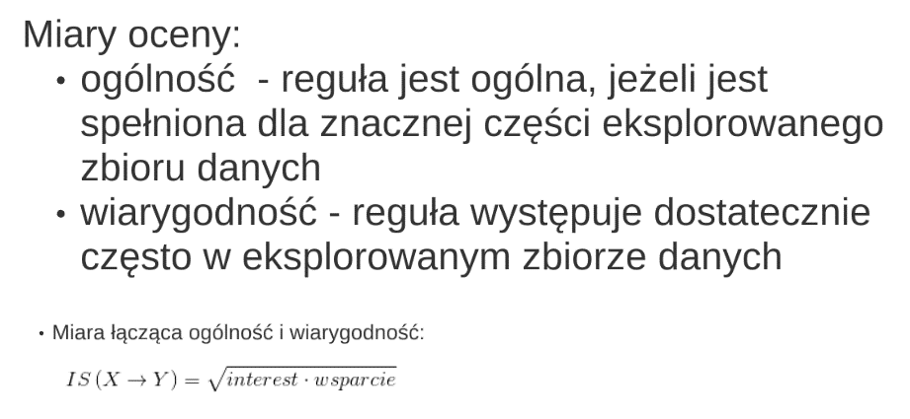
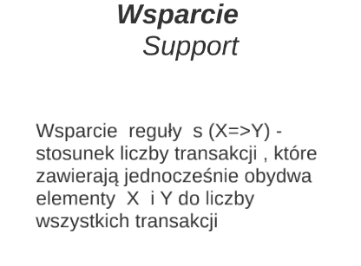
 |  |  | WARTOSCI DLA PODANYCH DANYCH
WSPARCIE
 | LICZBA WSZYSTKICH TRANSAKCJI |  |  | LICZBA TRANSAKCJI X
 | T= | 1000 | 5 | X= | 2
 | ZBIOR X I Y |  |  | LICZBA TRANSAKCJI Y
 | X I Y= | 200 | 1 | Y= | 2
 | WSPARCIE |  |  | LICZBA WSZYSTKICH TRANSAKCJI
 | S(X=>Y) | 0.2 | 0.2 | T= | 5
 |  | 20% | 20% | LICZBA TRASZAKCJI X I Y
 |  |  |  | X I Y= | 1

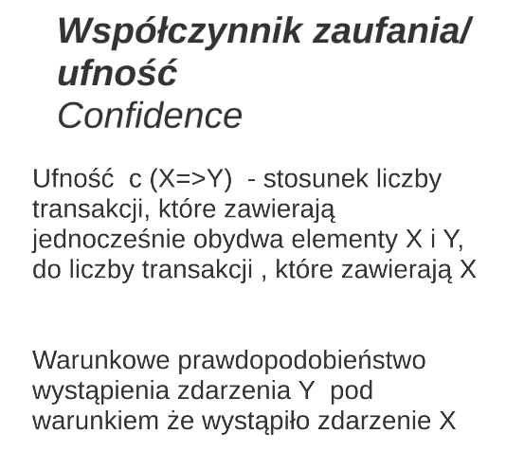
UFNOŚĆ
 | LICZBA TRANSAKCJI X
 | X= | 8 | 2
 | ZBIOR X I Y
 | X I Y= | 6 | 1
 | UFNOŚĆ
 | C(X=>Y) | 0.75 | 0.5
 |  | 75% | 50%


OCZEKIWANA UFNOSC
 | LICZBA TRANSAKCJI Y
 | Y= | 5 | 2
 | LICZBA WSZYSTKICH TRANSAKCJI
 | T= | 10 | 5
 | OCZEKIWANA UFNOSC
 | EC(Y) | 0.5 | 0.4
 |  | 50% | 40%

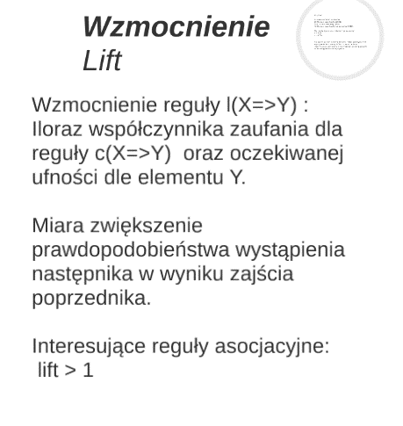
WZMOCNIENIE
 | UFNOŚĆ | WARTOSC JEST PODANA WYŻEJ
 | C(X=>Y) | 0.75 | 0.5
 | OCZEKIWANA UFNOSC | WARTOSC JEST PODANA WYŻEJ
 | EC(Y) | 0.5 | 0.4
 | WZMOCENIENIE
 | I(X=>Y) | 1.5 | 1.25
 |  | 150% | 125%

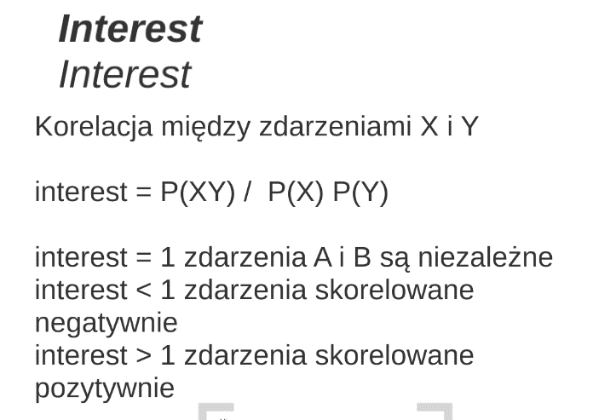
INTEREST
 | LICZBA TRANSAKCJI Y |  |  | TEGO DO KONCA NIE OGARNIAM TBH XD
 | P(Y)= | 2 | 2
 | LICZBA TRANSAKCJI X
 | P(X)= | 2 | 2
 | LICZBA TRANSAKCJI X I Y
 | P(XY)= | 4 | 1
 | INTEREST
 | INTEREST | 1 | 0.25

MIARA OCENY

